data aset IKNB
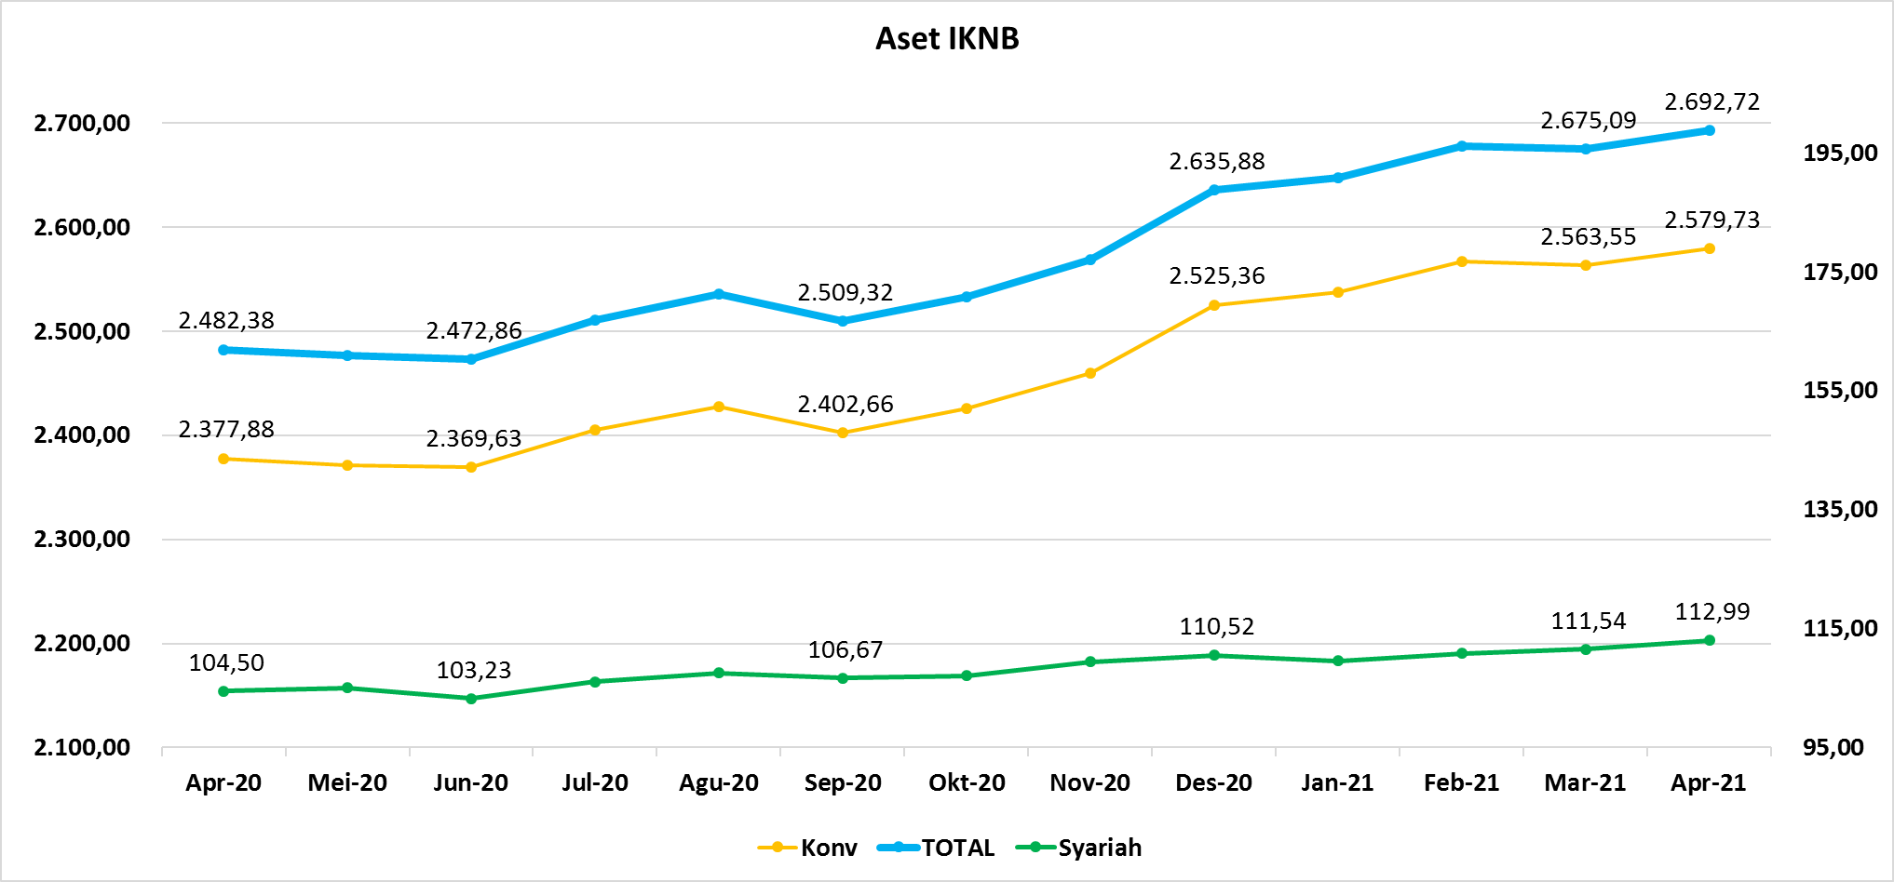
ASET INDUSTRI KEUANGAN NON BANK |  |  |  |  | ASET INDUSTRI KEUANGAN NON BANK

 |  |  | dalam triliun Rp |  |  |  |  | dalam miliar Rp
Komponen | April 2021 |  | Total |  | Komponen | April 2021 |  | Total
 | Konvensional | Syariah |  |  |  | Konvensional | Syariah
Asuransi | 1,460.50 | 44.22 | 1,504.72 |  | Asuransi | 1,460,503.19 | 44,219.71 | 1,504,722.90
Asuransi Jiwa | 552.08 | 35.87 | 587.95 |  | Asuransi Jiwa | 552,080.03 | 35,867.60 | 587,947.63
Asuransi Umum | 178.61 | 6.22 | 184.83 |  | Asuransi Umum | 178,607.97 | 6,222.43 | 184,830.40
Reasuransi | 28.92 | 2.13 | 31.05 |  | Reasuransi | 28,921.08 | 2,129.68 | 31,050.76
Asuransi ASN, TNI/POLRI, Kecelakaan Penumpang Umum dan Lalu Lintas Jalan | 133.93 | - | 133.93 |  | Asuransi ASN, TNI/POLRI, Kecelakaan Penumpang Umum dan Lalu Lintas Jalan | 133,932.65 | - | 133,932.65
Asuransi Sosial (BPJS) | 566.96 | - | 566.96 |  | Asuransi Sosial (BPJS) | 566,961.46 | - | 566,961.46
Lembaga Pembiayaan | 563.53 | 21.99 | 585.52 |  | Lembaga Pembiayaan | 563,532.67 | 21,991.03 | 585,523.70
Perusahaan Pembiayaan | 422.83 | 15.09 | 437.92 |  | Perusahaan Pembiayaan | 422,829.62 | 15,089.06 | 437,918.68
Modal Ventura | 18.70 | 3.01 | 21.71 |  | Modal Ventura | 18,700.46 | 3,010.94 | 21,711.39
PP Infrastruktur | 122.00 | 3.89 | 125.89 |  | PP Infrastruktur | 122,002.59 | 3,891.03 | 125,893.62
Dana Pensiun | 315.08 | 2.01 | 317.09 |  | Dana Pensiun | 315,075.18 | 2,010.30 | 317,085.48
DPPK-PPMP | 167.62 | 0.57 | 168.19 |  | DPPK-PPMP | 167,622.46 | 567.22 | 168,189.68
DPPK-PPIP | 38.26 | 0.10 | 38.36 |  | DPPK-PPIP | 38,264.46 | 96.86 | 38,361.32
DPLK | 109.19 | 1.35 | 110.53 |  | DPLK | 109,188.27 | 1,346.21 | 110,534.48
LKK | 221.43 | 44.16 | 265.59 |  | LKK | 221,429.75 | 44,163.14 | 265,592.89
1. LPEI | 78.12 | 13.75 | 91.86 |  | 1. LPEI | 78,117.14 | 13,747.06 | 91,864.20
2. Pergadaian | 61.80 | 10.28 | 72.07 |  | 2. Pergadaian | 61,798.94 | 10,275.18 | 72,074.12
3. Lembaga Penjamin | 29.26 | 3.42 | 32.68 |  | 3. Lembaga Penjamin | 29,255.88 | 3,423.53 | 32,679.41
4. PT SMF (Persero) | 28.30 | 2.50 | 30.80 |  | 4. PT SMF (Persero) | 28,300.70 | 2,504.11 | 30,804.81
5. PT PNM (Persero) | 21.32 | 14.21 | 35.54 |  | 5. PT PNM (Persero) | 21,322.26 | 14,213.27 | 35,535.53
6. PT Danareksa (Persero) | 2.63 | - | 2.63 |  | 6. PT Danareksa (Persero) | 2,634.81 | - | 2,634.81
Jasa Penunjang | 14.33 | - | 14.33 |  | Jasa Penunjang | 14,328.61 | - | 14,328.61
Pialang Asuransi | 9.08 | - | 9.08 |  | Pialang Asuransi | 9,081.69 | - | 9,081.69
Pialang Reasuransi | 5.25 | - | 5.25 |  | Pialang Reasuransi | 5,246.93 | - | 5,246.93
LKM | 0.73 | 0.50 | 1.23 |  | LKM | 734.67 | 499.70 | 1,234.37
Fintech | 4.13 | 0.11 | 4.24 |  | Fintech | 4,127.41 | 109.04 | 4,236.44
TOTAL | 2,579.73 | 112.99 | 2,692.72 |  | TOTAL | 2,579,731.49 | 112,992.90 | 2,692,724.39

Keterangan :
Data aset LKM menggunakan data Empat bulanan periode Desember 2020.
Data aset Jasa Penunjang menggunakan data Semester II 2020
 |  |  |  | triliun Rp

Pelaku IKNB
JUMLAH PELAKU
INDUSTRI KEUANGAN NON BANK

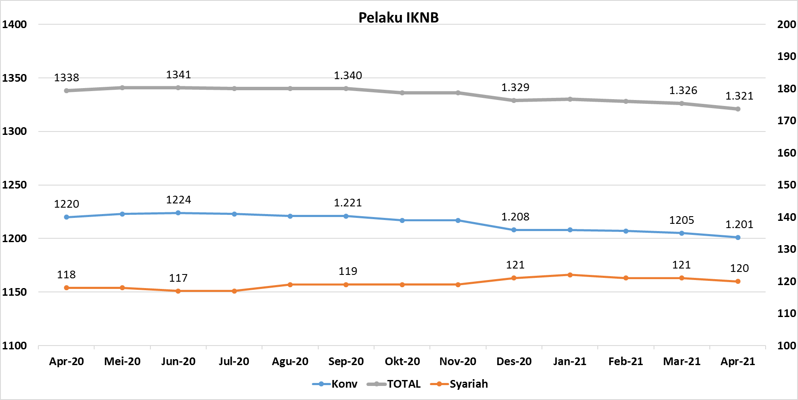
Komponen | April 2021 |  | Total
 | Konvensional | Syariah*
Asuransi | 136 | 13 | 149
Asuransi Jiwa | 53 | 7 | 60
Asuransi Umum | 72 | 5 | 77
Reasuransi | 6 | 1 | 7
Asuransi ASN, TNI/POLRI, Kecelakaan Penumpang Umum dan Lalu Lintas Jalan | 3 | 0 | 3
Asuransi Sosial (BPJS) | 2 | - | 2
Lembaga Pembiayaan | 225 | 9 | 234
Perusahaan Pembiayaan | 166 | 5 | 171
Modal Ventura | 57 | 4 | 61
PP Infrastruktur | 2 | 0 | 2
Dana Pensiun | 211 | 4 | 215
DPPK-PPMP | 144 | 2 | 146
DPPK-PPIP | 44 | 1 | 45
DPLK | 23 | 1 | 24
LKK | 124 | 4 | 128
1. LPEI | 1 | - | 1
2. Pergadaian | 100 | 2 | 102
Berizin | 74 | 2 | 76
Terdaftar dan sedang memproses izin | 26 | - | 26
3. Lembaga Penjamin | 20 | 2 | 22
4. PT SMF (Persero) | 1 | - | 1
5. PT PNM (Persero) | 1 | - | 1
6. PT Danareksa (Persero) | 1 | - | 1
Jasa Penunjang IKNB | 223 | - | 223
1. Perusahaan Pialang Asuransi | 156 | - | 156
2. Perusahaan Pialang Reasuransi | 41 | - | 41
3. Perusahaan Penilai Kerugian Asuransi | 26 | - | 26
LKM | 145 | 81 | 226
Izin Penuh | 140 | 81 | 221
Izin Bersyarat | 5 | - | 5
Fintech | 137 | 9 | 146 | 96
Berizin | 53 | 3 | 56
Terdaftar | 84 | 6 | 90 | 84
TOTAL | 1,201 | 120 | 1,321

Keterangan :
*Data Full Fledge Syariah

